Лист1
 |  |  |  |  |  | =
БЛАНК СУМКИ ПАЛАНТИНЫ ОСЕНЬ 2015
ТМ SERGINNETTI
Цены приблизительные, возможны изменения цен в пределах 10%
Город:
Покупатель: |  |  | 0
№ п/п | Наименование | Фото | Артикул | Цена | Кол-во | Сумма
1 | Палантин с рисунком 45% шерсть и 55% вискоза | 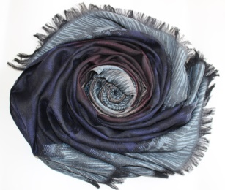 | 09/15-201 | 300 | 0 | 0
2 | Палантин с рисунком 45% шерсть и 55% вискоза | 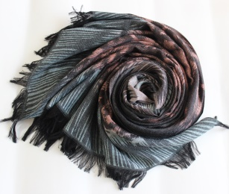 | 09/15-202 | 300 | 0 | 0
3 | Палантин с рисунком 45% шерсть и 55% вискоза | 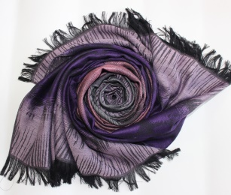 | 09/15-203 | 300 | 0 | 0
4 | Палантин с рисунком 45% шерсть и 55% вискоза | 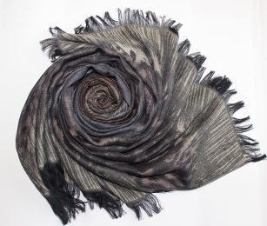 | 09/15-204 | 300 | 0 | 0
5 | Палантин с рисунком 45% шерсть и 55% вискоза | 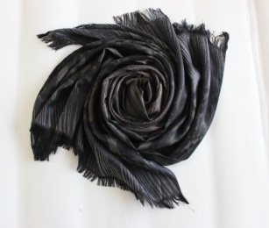 | 09/15-205 | 300 | 0 | 0
6 | Палантин с рисунком 45% шерсть и 55% вискоза | 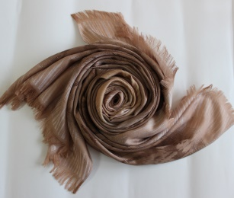 | 09/15-206 | 300 | 0 | 0
7 | Паоантин двухцветное амбрэ 100% вискоза | 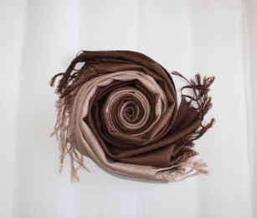 | 09/15-207 | 240 | 0 | 0
8 | Паоантин двухцветное амбрэ100% вискоза | 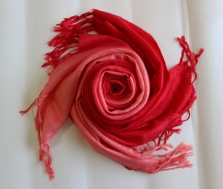 | 09/15-208 | 240 | 0 | 0
9 | Паоантин двухцветное амбрэ 100% вискоза | 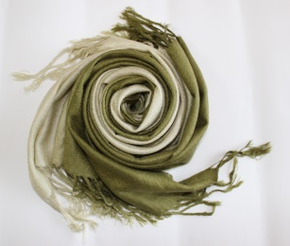 | 09/15-209 | 240 | 0 | 0
10 | Паоантин двухцветное амбрэ 100% вискоза | 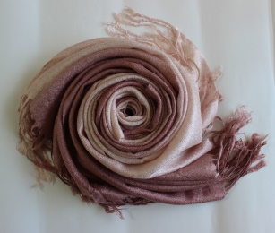 | 09/15-210 | 240 | 0 | 0
11 | Паоантин двухцветное амбрэ 100% вискоза | 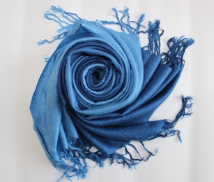 | 09/15-211 | 240 | 0 | 0
 |  |  |  |  |  | 0

